Cartera de Proyectos
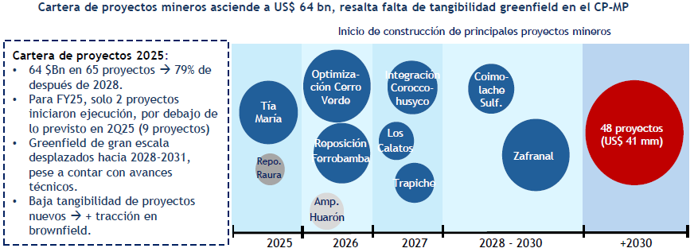
Inicio / Fin de Ejecución | Puesta en Marcha Operativa | Proyecto | Operador | Departamento | Producto Principal | Etapa de Avance | Inversión CAPEX (US$ MM) | Ítem | Cantidad de Proyectos | Inversión Cartera Actualización Octubre 2025 (US$ M) | Inversión Cartera 2026 (US$ M) | Diferencia de Inversión (US$ M) | Concepto | N° Proyectos | Variación de Inversión (US$ MM) | Cartera Acumulada (US$ MM) | Impacto | Año | Inversión (US$ MM) | Participación (%) | Ranking |  |  | Proyecto | Inversión Global (US$ MM) | Empleo en Construcción / Ejecución | Empleo en Operación | Total Empleo Reportado
2023 / 2042 | 2024 | Reposición Inmaculada | Compañía Minera Ares S.A.C. | Ayacucho | Oro | Ejecución | 1,319 | Proyectos que salieron de cartera | 1 | 650 | 0 | -650 | CPIM 2025 (Actualización Octubre) | 65 | - | 63,005 | Punto de partida | 2026 | 1,612 | 15.00% | 5 |  | 3% | Reposición Antamina | 1,604 | 2,500 | N.D. | 2,500
2024 / 2029 | 2024 | Reposición Antamina | Compañía Minera Antamina S.A. | Áncash | Cobre | Ejecución | 1,604 | Proyectos incorporados a la cartera | 2 | 0 | 229 | 229 | Salida de proyectos de la cartera | -1 | -650 | 62,355 | Reducción | 2027 | 3,237 | 30.20% | 3 |  | 5% | Reposición Inmaculada | 1,319 | 567 | 186 | 753
2024 / 2026 | 2026 | Romina | Compañía Minera Chungar S.A.C. | Lima | Zinc | Ejecución | 130 | Proyectos con modificaciones de inversión | 7 | 6,902.00 | 8,393.10 | 1,491.10 | Ajustes de inversión en proyectos existentes | 7 | 1,491 | 63,846 | Incremento | 2028 | 3,522 | 32.80% | 2 | 8.8 | 6% | Reposición Colquijirca | 502 | 2,341 | 1,970 | 4,311
2025 / 2028 | 2026 | Reposición Raura | Compañía Minera Raura S.A. | Huánuco | Zinc | Ejecución | 76 | Proyectos sin modificaciones de inversión | 57 | 55,453.30 | 55,453.30 | 0 | Incorporación de nuevos proyectos | 2 | 229 | 64,075 | Incremento | 2029 | 2,353 | 22.00% | 4 |  | 4% | Romina | 130 | 378 | 450 | 828
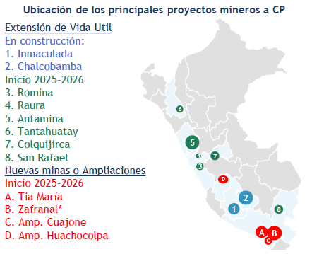
2025 / 2027 | 2027 | Tía María | Southern Perú Copper Corporation | Arequipa | Cobre | Ejecución | 1,805 | TOTAL | 66 | 63,005.30 | 64,075.40 | 1,070.10 | CPIM 2026 | 66 | 1,070 | 64,075 |  | 2029+ | 51,416 | 80.20% | 1 |  | 83% | Ampliación Huancapetí | 345 | 1,265 | 4,365 | 5,630
2025 / P.D. | 2027 | Reposición Ferrobamba | Minera Las Bambas S.A. | Apurímac | Cobre | Ejecución | 1,753 |  |  |  |  |  |  |  |  |  |  |  |  |  |  |  |  | Reposición Raura | 76 | 110 | 1,900 | 2,010
2026 / 2031 | 2026 | Reposición San Rafael | Minsur S.A. | Puno | Estaño | Ejecución | 294 |  |  |  |  |  |  |  |  |  |  |  |  |  |  |  |  | Ampliación Huarón | 118 | 312 | 14 | 326
2026 / 2032 | 2026 | Ampliación Huarón | Pan American Silver Huarón S.A.C. | Pasco | Plata | Factibilidad | 118 |  |  |  |  |  |  |  |  |  |  |  |  |  |  |  |  | Reposición Ferrobamba | 1,753 | 766 | 125 | 891
2026 / 2039 | 2026 | Reposición Colquijirca | Sociedad Minera El Brocal S.A.A. | Pasco | Cobre | Factibilidad | 502 |  |  |  |  |  |  |  |  |  |  |  |  |  |  |  |  | Reposición San Rafael | 294 | 559 | 721 | 1,280
2026 / 2041 | 2026 | Ampliación Esperanza | Compañía Minera Caravelí S.A.C. | Arequipa | Oro | Pre-Factibilidad | 428 |  |  |  |  |  |  |  |  |  |  |  |  |  |  |  |  | Corani | 579 | 1,500 | 440 | 1,940
2026 / 2053 | 2026 | Optimización Cerro Verde | Sociedad Minera Cerro Verde S.A.A. | Arequipa | Cobre | Ingeniería de Detalle | 2,100 |  |  |  |  |  |  |  |  |  |  |  |  |  |  |  |  | Tía María | 1,805 | 3,500 | 764 | 4,264
2026 / 2028 | 2029 | Ampliación Huancapetí | Compañía Minera Lincuna S.A. | Áncash | Zinc | Ingeniería de Detalle | 345 |  |  |  |  |  |  |  |  |  |  |  |  |  |  |  |  | Optimización Cerro Verde | 2,100 | 250 | N.D. | 250
2026 / 2029 | 2029 | Corani | Bear Creek Mining S.A.C. | Puno | Plata | Ingeniería de Detalle | 579 |  |  |  |  |  |  |  |  |  |  |  |  |  |  |  |  | Ampliación Esperanza | 428 | Por definir | Por definir | N.D.
2027 / 2035 | 2027 | Optimización Carahuacra - San Cristóbal | Volcan Compañía Minera S.A.A. | Junín | Zinc | Pre-Factibilidad | 143
2027 / 2030 | 2028 | Integración Atacocha - El Porvenir | Nexa Resources Perú S.A.A. | Pasco | Zinc | Pre-Factibilidad | 86
2027 / 2028 | 2029 | Integración Coroccohuayco | Compañía Minera Antapaccay S.A. | Cusco | Cobre | Factibilidad | 1,800
2027 / 2028 | 2029 | Mina Justa Subterránea | Marcobre S.A.C. | Ica | Cobre | Conceptual | 510
2027 / 2029 | 2029 | Los Calatos | Minera Hampton Perú S.A.C. | Moquegua | Cobre | Pre-Factibilidad | 655
2027 / 2035 | 2029 | Pampa de Pongo | Jinzhao Mining Perú S.A. | Arequipa | Hierro | Factibilidad | 1,781
2027 / 2031 | 2031 | Trapiche | El Molle Verde S.A.C. | Apurímac | Cobre | Factibilidad | 1,038
2029 / 2034 | 2035 | Coimolache Sulfuros | Compañía Minera Coimolache S.A. | Cajamarca | Cobre | Conceptual | 598
2029 / P.D. | P.D. | La Arena Sulfuros | La Arena S.A. | La Libertad | Cobre | Conceptual | 1,500
 | 2029 | Ampliación Ilo | Southern Perú Copper Corporation | Moquegua | Cobre | Conceptual | 1,354
 | 2031 | Los Chancas | Southern Perú Copper Corporation | Apurímac | Cobre | Pre-Factibilidad | 2,600
 | 2032 | Michiquillay | Southern Perú Copper Corporation | Cajamarca | Cobre | Conceptual | 2,500
 | P.D. | Ampliación Bayóvar | Compañía Minera Miski Mayo S.R.L. | Piura | Fosfatos | Factibilidad | 450
 | P.D. | Ampliación Cobriza | Operadores Concentrados Peruanos S.A.C. | Huancavelica | Cobre | Pre-Factibilidad | 93
 | P.D. | Ampliación Contonga | Norcobre S.A.C. | Áncash | Cobre | Conceptual | 362
 | P.D. | Ampliación Cuajone | Southern Perú Copper Corporation | Moquegua | Cobre | Conceptual | 605
 | P.D. | Ampliación Huachocolpa | Compañía Minera Kolpa S.A. | Huancavelica | Plata | Factibilidad | 167
 | P.D. | Ampliación Pachapaqui | ICM Pachapaqui S.A.C. | Áncash | Zinc | Factibilidad | 117
 | P.D. | Ampliación Quellaveco | Anglo American Quellaveco S.A. | Moquegua | Cobre | Pre-Factibilidad | 850
 | P.D. | Ampliación Recuperada | Recuperada S.A.C. | Huancavelica | Plata | Pre-Factibilidad | 138
 | P.D. | Ampliación Shougang | Shougang Hierro Perú S.A.A. | Ica | Hierro | Factibilidad | 1,868
 | P.D. | Ampliación Yauricocha | Sociedad Minera Corona S.A. | Lima | Cobre | Pre-Factibilidad | 235
 | P.D. | Anlla | Copper S.A. | Apurímac | Cobre | Pre-Factibilidad | 250
 | P.D. | Ariana | Ariana Operaciones Mineras S.A.C. | Junín | Cobre | Ejecución* | 140
 | P.D. | Ayawilca | Tinka Resources S.A.C. | Pasco | Zinc | Conceptual | 382
 | P.D. | Cañariaco | Cañariaco Copper Perú S.A. | Lambayeque | Cobre | Pre-Factibilidad | 2,160
 | P.D. | Cañón Florida | Nexa Resources Perú S.A.A. | Amazonas | Zinc | Conceptual | 214
 | P.D. | Conga | Minera Yanacocha S.R.L. | Cajamarca | Oro | Factibilidad | 4,800
 | P.D. | Cotabambas | Panoro Apurímac S.A. | Apurímac | Cobre | Pre-Factibilidad | 1,486
 | P.D. | Don Javier | Junefield Group S.A. | Arequipa | Cobre | Conceptual | 600
 | P.D. | El Galeno | Lumina Copper S.A.C. | Cajamarca | Cobre | Pre-Factibilidad | 3,500
 | P.D. | Haquira | Minera Antares Perú S.A.C. | Apurímac | Cobre | Pre-Factibilidad | 1,860
 | P.D. | Hierro Apurímac | Apurímac Ferrum S.A.C. | Apurímac | Hierro | Pre-Factibilidad | 2,900
 | P.D. | Hilarión | Nexa Resources Perú S.A.A. | Áncash | Zinc | Pre-Factibilidad | 585
 | P.D. | Katy | Cultinor S.A.C. | Moquegua | Cobre | Pre-Factibilidad | 482
 | P.D. | La Granja | Minera La Granja S.A.C. | Cajamarca | Cobre | Conceptual | 2,400
 | P.D. | Magistral | Nexa Resources Perú S.A.A. | Áncash | Cobre | Factibilidad | 493
 | P.D. | Ollachea | Minera Kuri Kullu S.A. | Puno | Oro | Pre-Factibilidad | 126
 | P.D. | Optimización Cajamarquilla | Nexa Resources Cajamarquilla S.A. | Lima | Zinc | Factibilidad | 96
 | P.D. | Optimización Constancia | Hudbay Perú S.A.C. | Cusco | Cobre | Pre-Factibilidad | 500
 | P.D. | Optimización Julcani | Compañía de Minas Buenaventura S.A.A. | Huancavelica | Plata | Pre-Factibilidad | 101
 | P.D. | Optimización Pallancata | Compañía Minera Ares S.A.C. | Ayacucho | Plata | Pre-Factibilidad | 100
 | P.D. | Optimización Pucamarca | Minsur S.A. | Tacna | Oro | Ingeniería de Detalle | 106
 | P.D. | Planta de Cobre Río Seco | Procesadora Industrial Río Seco S.A. | Lima | Cobre | Factibilidad | 410
 | P.D. | Pukaqaqa | Olympic Precious Metals Ltd. | Huancavelica | Cobre | Pre-Factibilidad | 655
 | P.D. | Quechua | Compañía Minera Quechua S.A. | Cusco | Cobre | Pre-Factibilidad | 1,290
 | P.D. | Reaprovechamiento Quiruvilca | Atom Environmental II S.A.C. | La Libertad | Oro | Pre-Factibilidad | 235
 | P.D. | Reposición Cerro de Pasco | Empresa Administradora Cerro S.A.C. | Pasco | Zinc | Pre-Factibilidad | 129
 | P.D. | Reposición Shahuindo | Shahuindo S.A.C. | Cajamarca | Oro | Pre-Factibilidad | 289
 | P.D. | Río Blanco | Río Blanco Copper S.A. | Piura | Cobre | Factibilidad | 2,792
 | P.D. | San Luis | Reliant Ventures S.A.C. | Áncash | Plata | Factibilidad | 90
 | P.D. | Yanacocha Sulfuros | Minera Yanacocha S.R.L. | Cajamarca | Cobre | Ingeniería de Detalle | 2,500
 | P.D. | Zafranal | Compañía Minera Zafranal S.A.C. | Arequipa | Cobre | Ingeniería de Detalle | 1,900

DP
Año | Mes | Conflictos Mineros | Actividad | Cantidad de Conflictos | Participación (%) | Ranking | Región | Total | Porcentaje | Activo | Latente | Empresa | Dpto. | Ing. | % | Fecha de inicio | Departamento | Denominación del caso | Tipo | Actividad | Empresa | Fuente
2025 | Jul | 50 | Minería | 61 | 64.9% | 1 | Loreto | 25 | 12.69% | 19 | 6 | Nexa Peru | Ica | 115 | 64% | Jan-25 | Apurímac | Hospital Guillermo Díaz - Abancay | Asuntos de gobierno nacional |  |  | https://www.defensoria.gob.pe/categorias_de_documentos/reportes/
2025 | Ago | 50 | Hidrocarburos | 16 | 17.0% | 2 | Puno | 21 | 10.66% | 19 | 2 | Nexa Peru | Pasco | 63 | 36% | Mar-25 | Apurímac | Tapayrihua y Aymaraes - Southern | Socioambiental
2025 | Set | 50 | Otros | 7 | 7.4% | 3 | Áncash | 17 | 8.63% | 10 | 7 | BVN | Junin | 139 | 38% | Jun-22 | Apurímac | CC Chila - Las Bambas | Socioambiental
2025 | Oct | 53 | Residuos y saneamiento | 7 | 7.4% | 4 | Piura | 14 | 7.11% | 14 | 0 | BVN | Lima | 35 | 10% | Jul-20 | Apurímac | Pumamarca - Asacasi | Comunal
2025 | Nov | 54 | Forestales | 2 | 2.1% | 5 | Cusco | 13 | 6.60% | 11 | 2 | BVN | Pasco | 72 | 20% | Jul-22 | Apurímac | CC Carmen Alto - Minera Las Bambas | Socioambiental
2025 | Dic | 56 | Energía | 1 | 1.1% | 6 | Apurímac | 11 | 5.58% | 10 | 1 | BVN | Areqpa | 57 | 15% | Oct-13 | Arequipa | Tía María - Islay | Socioambiental
2026 | Ene | 59 | Agroindustrial | 0 | 0.0% | 7 | Junín | 10 | 5.08% | 10 | 0 | BVN | Huancav | 17 | 5% | Dec-24 | Arequipa | Rechazo a minería ilegal en anexo Nauquipa - Cahuacho | Asuntos de gobierno nacional
2026 | Feb | 59 |  |  |  |  | Lima Metropolitana | 10 | 5.08% | 4 | 6 | BVN | Cjmrca | 47 | 13% | Mar-24 | Cusco | Aeropuerto Chinchero | Asuntos de gobierno nacional
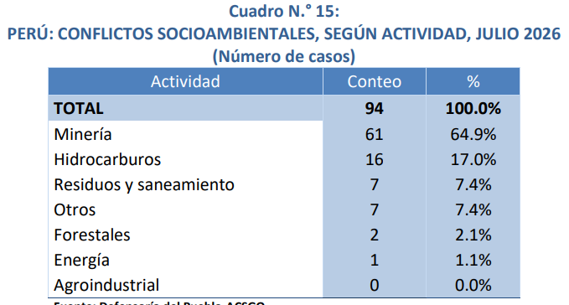
2026 | Mar | 57 |  |  |  |  | Multirregional | 10 | 5.08% | 7 | 3 | C. Verde | Areqpa | 1,037 | 100% | Jul-21 | Cusco | 14 CC.CC. Chumbivilcas - Minera Las Bambas | Socioambiental
2026 | Abr | 57 |  |  |  |  | Huánuco | 8 | 4.06% | 8 | 0 | Minsur | Puno | 255 | 39% | Oct-25 | Cusco | Chumbivilcas - Minera Hudbay | Socioambiental
2026 | May | 52 |  |  |  |  | Moquegua | 6 | 3.05% | 6 | 0 | Minsur | Tacna | 36 | 6% | Nov-19 | Cusco | 13 CC Espinar - Antapaccay | Socioambiental
2026 | Jun | 50 |  |  |  |  | Amazonas | 6 | 3.05% | 3 | 3 | Minsur | Ica | 358 | 55% | Dec-19 | Cusco | 10 CC Pallpata - Antapaccay | Socioambiental
2026 | Jul | 51 |  |  |  |  | Lima Provincias | 6 | 3.05% | 1 | 5 | Volcan | Junin | 202 | 63% | Dec-25 | Cusco | Demarcación limítrofe Yanatile y Quellouno | Demarcación territorial
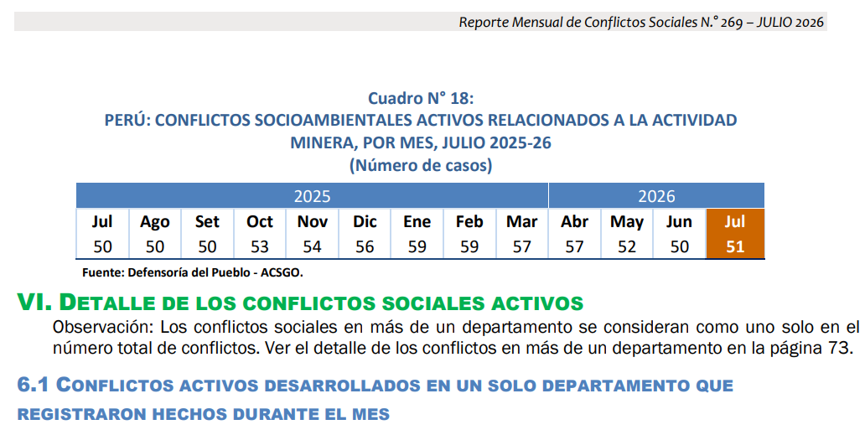
 |  |  |  |  |  |  | Huancavelica | 6 | 3.05% | 4 | 2 | Volcan | Pasco | 118 | 37% | Feb-22 | Moquegua | CC Tumilaca - Southern Perú Copper Corporation | Socioambiental
 |  |  |  |  |  |  | Pasco | 5 | 2.54% | 1 | 4 | HOC | Ayaccho | 144 | 34% | Jan-22 | Multirregional | Contaminación - Refinería La Pampilla (Repsol) | Socioambiental
 |  |  |  |  |  |  | La Libertad | 5 | 2.54% | 4 | 1 | Hudbay | Cusco | 491 | 100% | Jan-24 | Multirregional | Minería informal ley de formalización | Asuntos de gobierno nacional
 |  |  |  |  |  |  | Ayacucho | 4 | 2.03% | 4 | 0 |  |  |  |  | Jun-25 | Multirregional | Anillo Vial Periférico | Asuntos de gobierno nacional
 |  |  |  |  |  |  | Arequipa | 4 | 2.03% | 2 | 2 |  |  |  |  | Sep-24 | Multirregional | Transportistas seguridad | Asuntos de gobierno nacional
 |  |  |  |  |  |  | Ucayali | 4 | 2.03% | 4 | 0 |  |  |  |  | Dec-07 | Multirregional | Pasto Grande - Puno/Moquegua | Demarcación territorial
 |  |  |  |  |  |  | Tumbes | 4 | 2.03% | 2 | 2 |  |  |  |  | Jun-21 | Huánuco | Frente de Defensa de los Intereses de Macuya | Asuntos de gobierno local
 |  |  |  |  |  |  | Cajamarca | 2 | 1.02% | 2 | 0 |  |  |  |  | Sep-23 | Huánuco | Llata - Antamina | Socioambiental
 |  |  |  |  |  |  | Nacional | 2 | 1.02% | 2 | 0 |  |  |  |  | Oct-21 | Huánuco | Sector de Shapajilla - Celdas transitorias | Socioambiental
 |  |  |  |  |  |  | San Martín | 2 | 1.02% | 2 | 0 |  |  |  |  | Nov-25 | Huánuco | Comunidad Campesina de Llicua - Botadero DME N.° 02 | Socioambiental
 |  |  |  |  |  |  | Madre de Dios | 1 | 0.51% | 1 | 0 |  |  |  |  | Nov-25 | Huánuco | Feria sabatina "de la chacra a la olla" | Asuntos de gobierno regional
 |  |  |  |  |  |  | Ica | 1 | 0.51% | 1 | 0 |  |  |  |  | Dec-23 | Huánuco | Chinchao - Pillao | Comunal
 |  |  |  |  |  |  | Lambayeque | 0 | 0.00% | 0 | 0 |  |  |  |  | Jan-26 | Junín | CC Mariscal Castilla - Minera Chaska II | Socioambiental
 |  |  |  |  |  |  | Tacna | 0 | 0.00% | 0 | 0 |  |  |  |  | Feb-08 | Junín | Morococha - Chinalco | Socioambiental
 |  |  |  |  |  |  |  |  |  |  |  |  |  |  |  | Jun-24 | Junín | Comunidades campesinas del Canipaco | Asuntos de gobierno regional
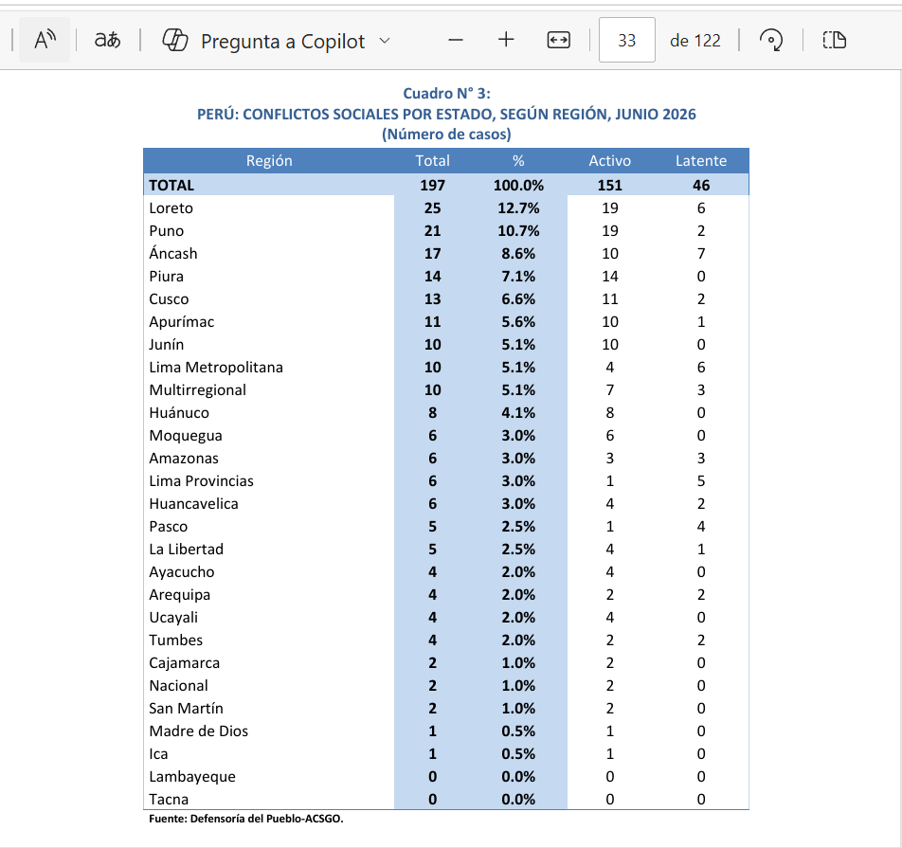
 |  |  |  |  |  |  |  |  |  |  |  |  |  |  |  | Jul-25 | Junín | Reserva Paisajística Nor Yauyos Cochas | Socioambiental
 |  |  |  |  |  |  |  |  |  |  |  |  |  |  |  | Nov-25 | Junín | Parque Nacional de Pui Pui | Socioambiental
 |  |  |  |  |  |  |  |  |  |  |  |  |  |  |  | Nov-25 | Junín | Delimitación de linderos | Comunal
 |  |  |  |  |  |  |  |  |  |  |  |  |  |  |  | Nov-25 | Junín | Valle de Yacus - Carretera JU-103 Jauja-Tarma | Asuntos de gobierno regional
 |  |  |  |  |  |  |  |  |  |  |  |  |  |  |  | Dec-25 | Junín | CP Huamanmarca - Phoenix Tower (antenas) | Socioambiental
 |  |  |  |  |  |  |  |  |  |  |  |  |  |  |  | Dec-25 | Junín | Universidad Nacional Autónoma Altoandina de Tarma (UNAT) | Otros asuntos
 |  |  |  |  |  |  |  |  |  |  |  |  |  |  |  | Apr-25 | Cajamarca | Conflicto Multisectorial Región Cajamarca (Ex Cutervo - MTC) | Asuntos de gobierno nacional
 |  |  |  |  |  |  |  |  |  |  |  |  |  |  |  | Feb-18 | Piura | La Tortuga - Olympic | Socioambiental
 |  |  |  |  |  |  |  |  |  |  |  |  |  |  |  | Mar-26 | Piura | Población de Catacaos exige culminación de obra de saneamiento | Asuntos de gobierno nacional
 |  |  |  |  |  |  |  |  |  |  |  |  |  |  |  | Apr-04 | Piura | Río Blanco (ex Majaz) | Socioambiental
 |  |  |  |  |  |  |  |  |  |  |  |  |  |  |  | Apr-17 | Piura | Damnificados Cura Mori | Asuntos de gobierno regional
 |  |  |  |  |  |  |  |  |  |  |  |  |  |  |  | Jun-26 | Piura | I.E. Carlos Augusto Salaverry - Paralización de obra educativa | Asuntos de gobierno nacional
 |  |  |  |  |  |  |  |  |  |  |  |  |  |  |  | Sep-24 | Piura | Tambogrande - Proyecto El Algarrobo | Socioambiental
 |  |  |  |  |  |  |  |  |  |  |  |  |  |  |  | Sep-24 | Piura | La Brea Negritos - Pasivos hidrocarburos | Socioambiental
 |  |  |  |  |  |  |  |  |  |  |  |  |  |  |  | Sep-24 | Piura | Sondorillo - Gore Piura | Asuntos de gobierno regional
 |  |  |  |  |  |  |  |  |  |  |  |  |  |  |  | Oct-20 | Piura | Comunidad San Martín de Sechura | Comunal
 |  |  |  |  |  |  |  |  |  |  |  |  |  |  |  | Jul-25 | Tumbes | Contaminación del río Tumbes por relaves mineros | Socioambiental
 |  |  |  |  |  |  |  |  |  |  |  |  |  |  |  | May-26 | Ayacucho | Universidad Nacional de San Cristóbal de Huamanga - demandas estudiantiles | Otros asuntos
 |  |  |  |  |  |  |  |  |  |  |  |  |  |  |  | Aug-24 | Ayacucho | Vía Los Libertadores | Asuntos de gobierno nacional
 |  |  |  |  |  |  |  |  |  |  |  |  |  |  |  | Sep-17 | Ayacucho | Chiquintirca - TGP | Socioambiental
 |  |  |  |  |  |  |  |  |  |  |  |  |  |  |  | Feb-26 | Amazonas | Comité de Gestión de Carreteras y Desarrollo Servicio de Energía Eléctrica | Asuntos de gobierno nacional
 |  |  |  |  |  |  |  |  |  |  |  |  |  |  |  | Jul-17 | Amazonas | Wampis - Minería ilegal | Socioambiental
 |  |  |  |  |  |  |  |  |  |  |  |  |  |  |  | Dec-25 | Amazonas | Carretera Achamaqui - Leymebamba - Balsas | Asuntos de gobierno nacional
 |  |  |  |  |  |  |  |  |  |  |  |  |  |  |  | Feb-26 | Loreto | Municipalidad de Balsapuerto - Comunidad de Shawi | Asuntos de gobierno local
 |  |  |  |  |  |  |  |  |  |  |  |  |  |  |  | Feb-26 | Loreto | Punchana - Fideicomiso del Plan de Cierre de Brechas | Otros asuntos
 |  |  |  |  |  |  |  |  |  |  |  |  |  |  |  | Mar-25 | Loreto | Sinchi Roca - Derrame de petróleo ONP II | Socioambiental
 |  |  |  |  |  |  |  |  |  |  |  |  |  |  |  | Apr-26 | Loreto | Providencia - Transporte hidrocarburos | Socioambiental
 |  |  |  |  |  |  |  |  |  |  |  |  |  |  |  | May-25 | Loreto | AIDECOS y FECIFOMAS - Demandas sociales y ambientales | Socioambiental
 |  |  |  |  |  |  |  |  |  |  |  |  |  |  |  | May-26 | Loreto | Comunidades de Alto Curacay y Arabela rechazan creación de la Reserva Indígena PIACI | Socioambiental
 |  |  |  |  |  |  |  |  |  |  |  |  |  |  |  | Sep-20 | Loreto | ACONAKKU - Urarinas | Asuntos de gobierno nacional
 |  |  |  |  |  |  |  |  |  |  |  |  |  |  |  | Sep-25 | Loreto | CN Naranjal - infraestructura educativa | Asuntos de gobierno regional
 |  |  |  |  |  |  |  |  |  |  |  |  |  |  |  | Oct-25 | Loreto | CONACCUNAY - minería ilegal | Socioambiental
 |  |  |  |  |  |  |  |  |  |  |  |  |  |  |  | Nov-25 | Loreto | Empresas comunales - Altamesa II | Laboral
 |  |  |  |  |  |  |  |  |  |  |  |  |  |  |  | Feb-26 | Ucayali | Comunidades Nativas y Caseríos del Lago Imiría y Chauya - ACR Imiría | Socioambiental
 |  |  |  |  |  |  |  |  |  |  |  |  |  |  |  | Feb-26 | Huancavelica | Comunidad Campesina de Carhuapata | Asuntos de gobierno regional
 |  |  |  |  |  |  |  |  |  |  |  |  |  |  |  | May-26 | Huancavelica | Empresa Minera Operadores Concentrados Peruanos (OCP) - Pobladores del distrito de Daniel Hernández | Asuntos de gobierno nacional
 |  |  |  |  |  |  |  |  |  |  |  |  |  |  |  | Aug-25 | Huancavelica | Mejoramiento de la vía Izcuchaca - Huanta | Asuntos de gobierno nacional
 |  |  |  |  |  |  |  |  |  |  |  |  |  |  |  | Nov-25 | Huancavelica | Carretera Huancavelica - Santa Inés - Castrovirreyna - Pámpano | Asuntos de gobierno nacional
 |  |  |  |  |  |  |  |  |  |  |  |  |  |  |  | Feb-26 | Pasco | Comunidad Campesina Anexo de Joraoniyoc - Nexa Resources | Laboral
 |  |  |  |  |  |  |  |  |  |  |  |  |  |  |  | Jan-25 | Áncash | Agricultores Valle Santa Lacramarca - MTC | Asuntos de gobierno nacional
 |  |  |  |  |  |  |  |  |  |  |  |  |  |  |  | Jan-26 | Áncash | Samanco - contaminación de agua | Socioambiental
 |  |  |  |  |  |  |  |  |  |  |  |  |  |  |  | Mar-12 | Áncash | Atupa y Antahurán - Barrick | Socioambiental
 |  |  |  |  |  |  |  |  |  |  |  |  |  |  |  | May-26 | Áncash | Huarmey - contaminación arsénico | Asuntos de gobierno regional
 |  |  |  |  |  |  |  |  |  |  |  |  |  |  |  | Sep-24 | Áncash | Huarmey - contaminación metales pesados | Socioambiental
 |  |  |  |  |  |  |  |  |  |  |  |  |  |  |  | Oct-21 | Áncash | Comunidad de Aquia - Antamina | Socioambiental
 |  |  |  |  |  |  |  |  |  |  |  |  |  |  |  | Jan-21 | Puno | Demarcación territorial entre Limbani y Phara | Demarcación territorial
 |  |  |  |  |  |  |  |  |  |  |  |  |  |  |  | Feb-13 | Puno | Hospital Materno Infantil de Juliaca | Asuntos de gobierno regional
 |  |  |  |  |  |  |  |  |  |  |  |  |  |  |  | Mar-24 | Puno | Pajchani - Alto Inambari y Patambuco | Demarcación territorial
 |  |  |  |  |  |  |  |  |  |  |  |  |  |  |  | May-24 | Puno | Palca - CIEMSA | Socioambiental
 |  |  |  |  |  |  |  |  |  |  |  |  |  |  |  | May-24 | Puno | Cuenca Llallimayo - CIEMSA | Socioambiental
 |  |  |  |  |  |  |  |  |  |  |  |  |  |  |  | Oct-14 | Puno | Cuenca Coata | Socioambiental
 |  |  |  |  |  |  |  |  |  |  |  |  |  |  |  | Oct-24 | Puno | Chucuito contaminación | Asuntos de gobierno local
 |  |  |  |  |  |  |  |  |  |  |  |  |  |  |  | Dec-25 | Puno | Distrito Ajoyani - MINSUR | Socioambiental
 |  |  |  |  |  |  |  |  |  |  |  |  |  |  |  | Jan-26 | Lima Metropolitana | Intercambio vial Canta Callao | Asuntos de gobierno nacional
 |  |  |  |  |  |  |  |  |  |  |  |  |  |  |  | May-26 | Lima Metropolitana | San Marcos 2026 | Otros asuntos
 |  |  |  |  |  |  |  |  |  |  |  |  |  |  |  | May-26 | Lima Metropolitana | Vía Pasamayito | Asuntos de gobierno local
 |  |  |  |  |  |  |  |  |  |  |  |  |  |  |  | Mar-26 | Ica | Posesión de terrenos - King Group y Shougang Hierro Perú | Otros asuntos
 |  |  |  |  |  |  |  |  |  |  |  |  |  |  |  | Oct-25 | Nacional | Docentes Universitarios | Asuntos de gobierno nacional

Proyectos renovables
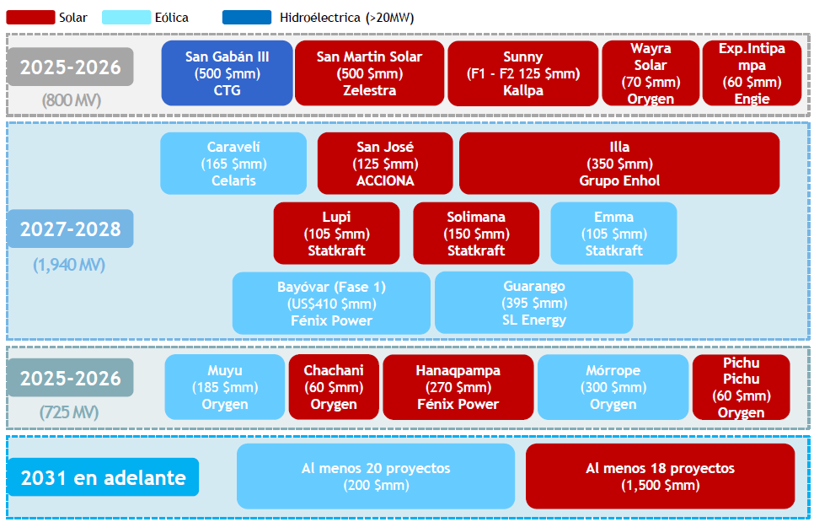
Horizonte | Tecnología | Proyecto | Monto (US$ mm) | Empresa
2025-2026 | Hidroeléctrica | San Gabán III | 500 | CTG
2025-2026 | Solar | San Martín Solar | 500 | Zelestra
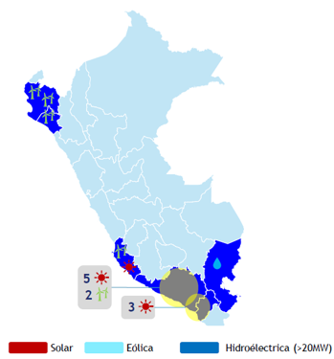
2025-2026 | Solar | Sunny (F1-F2) | 125 | Kallpa
2025-2026 | Solar | Wayra Solar | 70 | Orygen
2025-2026 | Solar | Exp. Intipampa | 60 | Engie
2027-2028 | Eólica | Caravelí | 165 | Celaris
2027-2028 | Solar | San José | 125 | ACCIONA
2027-2028 | Solar | Illa | 350 | Grupo Enhol
2027-2028 | Solar | Lupi | 105 | Statkraft
2027-2028 | Solar | Solimana | 150 | Statkraft
2027-2028 | Eólica | Emma | 105 | Statkraft
2027-2028 | Eólica | Bayóvar (Fase 1) | 410 | Fénix Power
2027-2028 | Eólica | Guarango | 395 | SL Energy
2025-2026 | Eólica | Muyu | 185 | Orygen
2025-2026 | Solar | Chachani | 60 | Orygen
2025-2026 | Solar | Hanaqpampa | 270 | Fénix Power
2025-2026 | Eólica | Mórrope | 300 | Orygen
2025-2026 | Solar | Pichu Pichu | 60 | Orygen
2031 en adelante | Eólica | Al menos 20 proyectos | 200 | N/D
2031 en adelante | Solar | Al menos 18 proyectos | 1,500 | N/D

